Datasets del 6 al 14 y 34
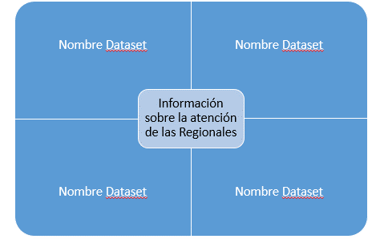
Atención, Asesoría e información en unidades Regionales
ID | Datasets Grupo 3
6 | Unidades Regionales (MAPA INICIAL QUE MUESTRA LAS REGIONES ) | Regional | Memorias | Galerias | Capacitaciones | información de Desarrollo Regional
 |  |  |  |  |  | Ejemplo:
7,8, 33 | 1 Cantidad de mujeres atendidas por terapia fisica, psicología, legal, Empresariedad, Pobreza, capacitación, por región y cantón | 4 Cantidad de atenciones por asesoría e información a mujeres por regional y cantón | 8 Número de Mujeres Atendidas en Violencia por Cantón y Región

9, 10 | 2 Cantidad de grupos socioeducativo por violencia en cada región | 7. Ayuda económica a través del Pago de Transportes

11, 12, 13 | 3 Presupuestos invertidos para atención por Región | 5, Cantidad de representaciones legales por región y cantón | 6 Cantidad de grupo de apoyo por Región

 | 1. Regional | Cantón | Cantidad |  | 4. Regional | Psicología | Legal | Empresariedad | Pobreza | Capacitación

 | 2. Regional | Cantón | Cantidad |  | Cantidad de mujeres atendidas |  |  |  |  | Central
 |  |  |  |  |  |  |  |  |  | Caribe
 | 3. Regional | Pago Transporte | Pago de Alimentación |  |  |  |  |  |  | Chorotega
 |  |  |  |  |  |  |  |  |  | Pacifico
 | 5. Regional | Cantón | Cantidad |  |  |  |  |  |  | Brunca
 |  |  |  |  |  |  |  |  |  | Norte
 | 6. Regional | Funcionarioque atiende | Telefono

 | 8. Regional | Cantón | Cantidad

34 | 34. Regionales | Memorias
 |  | Galerías
 |  | Actividades (conmemorativas, otras)
 |  | Capacitaciones
 |  | Feria
 |  | Boletines
 |  | Publicaciones
 |  | Materiales

